Projet-positionnement
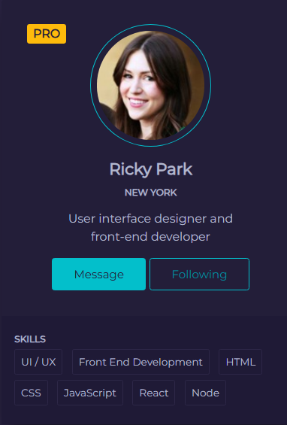

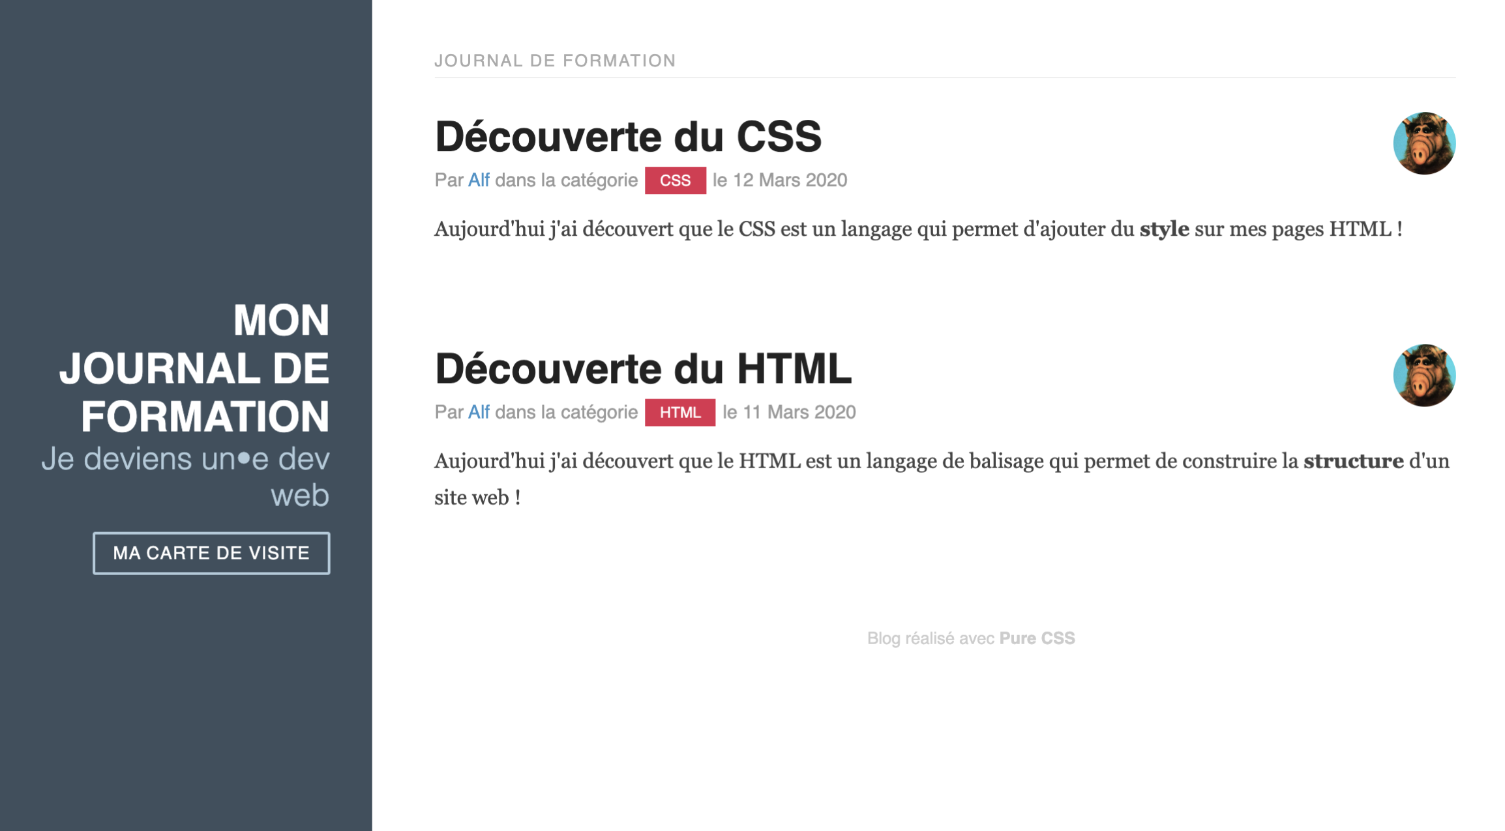
 |  | Management du projet de positionnement - SIMPLON - Carte de Visite

Phase 1 - Analyse des besoins |  |  | Phase 2 - Préparation du projet |  | Phase 3 - Réalisation du projet |  | Phase 4 - Finalisation du projet

BESOINS | OBJECTIFS |  | CONSTRUIRE | PLANIFIER | CONDUIRE | PILOTER | CLOTURER | EVALUER

Techno :
HTML5/CSS3 | Réaliser une carte de visite au format site web |  | Créer le contenu - Construire le squelette HTML5 |  |  | Contrôle de l'avancement du projet | Valider le projet | Valider les méthodes

Valider la faisabilité du projet |  |  |  | 1/ Contenu | Communication Active sur le projet
 |  |  | Mise en page du projet avec CSS3 (fichier séparé) | (1 heure) |  |  | Réunion de projet (REX) | Améliorer/perfectionner méthodes
 | Réaliser en HTML5 et CSS3
Acteurs du projet : |  |  |  | 2/ Squelette HTML |  | Tester le projet
CND - Claire Naudin |  |  |  | (30 minutes)
 | Durée : 2 jours
 |  |  |  | 3/ Mise en page avec CSS3
SIMPLON - Christelle Morello | Objectifs du projet :
 | Livrer un fichier HTML pour la structure |  | Rôles des Acteurs du projet : | (1h minutes)

Montrer les informations concernant la candidate afin d'échanger sur les termes techniques |  |  | SIMPLON - Christelle Morello - Chef de projet

 | Livrer un fichier CSS pour la mise en forme
 |  |  | CND - Claire Naudin - Developpeur web

TECHNO: |  |  | TECHNO: |  | TECHNO: |  | TECHNO:
HTML5/CSS3 |  |  | HTML5/CSS3 |  | HTML5/CSS3/JsFiddle (https://jsfiddle.net/) |  | HTML5/CSS3/JavaScript/MIRO

 |  | Management du projet de positionnement - SIMPLON - Journal d'Apprentissage

Phase 1 - Analyse des besoins |  |  | Phase 2 - Préparation du projet |  | Phase 3 - Réalisation du projet |  | Phase 4 - Finalisation du projet

BESOINS | OBJECTIFS |  | CONSTRUIRE | PLANIFIER | CONDUIRE | PILOTER | CLOTURER | EVALUER

Validider la faisabilité du projet | Développer une interface web statique |  | Créer le contenu - Construire le squelette HTML5 |  |  | Contrôle de l'avancement du projet | Valider le projet | Valider les méthodes

 |  |  |  | 1/ Contenu | Communication Active sur le projet
Acteurs du projet : |  |  | Mise en page du projet avec CSS3 | (1 heure) |  |  | Réunion de projet (REX) | Améliorer/perfectionner méthodes
CND - Claire Naudin | Réaliser un site journal d'apprentissage :
 |  |  |  | 2/ Squelette HTML |  | Tester le projet
SIMPLON - Christelle Morello |  |  |  | (40 minutes) |  |  | Compte-rendu du projet sur page site web
 | 1/Un bandeau (fond du bandeau en couleur, blanc, prend toute la hauteur)
 |  |  |  | 3/ Mise en page avec CSS3
Montrer les informations concernant la candidate afin d'échanger sur les termes techniques
 | 2/Une partie principale avec au moins 5 articles de journal / blog (Avec titre et descritption) |  | Rôles des Acteurs du projet : | (1h30 minutes)

 |  |  | SIMPLON - Christelle Morello - Chef de projet

 |  |  | CND - Claire Naudin - Developpeur web

 | 3/Un image de type avatar pour auteur

TECHNO: |  |  | TECHNO: |  | TECHNO: |  | TECHNO:
HTML5/CSS3 |  |  | HTML5/CSS3 |  | HTML5/CSS3/JsFiddle (https://jsfiddle.net/) |  | HTML5/CSS3/JavaScript/MIRO

